Ａ_判定方法（初めにお読みください）
Ａ＿判定方法（初めにお読みください）
このファイルでは、家計急変による申込みを希望する場合に、奨学生の資格の一つとなっている「市町村民税非課税世帯相当」に該当するかどうかについて、申込前に判定のシミュレーションを行うことができます。 提出する収入の書類によって入力手順が異なりますので、下記をお読みになってから作業を行ってください。 （家計急変により市町村民税非課税世帯相当であるかの判定は、家計急変した生計維持者のみ必要です。）

参考例１ 所得課税証明書の確認方法
所得課税証明書の様式は市町村によって異なります。下記の様式は参考例です。
給与収入がある場合
① | 次の書類を用意します。 ○令和４年１月～直近月までの給与明細書及びそれ以降の給与見込証明書 ○令和４年度（令和３年度分収入）所得課税証明書＜参考例１＞
② | 「Ｂ＿給与・公的年金等収入 入力シート」に、給与明細書等により確認できる収入額及び収入見込額を入力してください。 ⇒「★判定表」の「（ア）給与収入」「（エ）給与所得」に金額が自動表示されます。
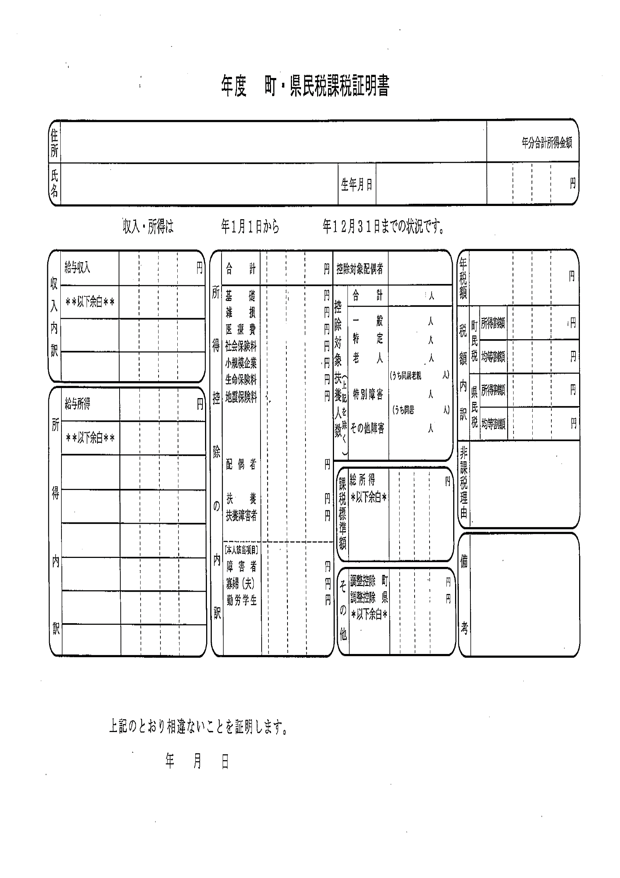
③ | 「★判定表」の控除欄（サ）～（ヌ）欄に、所得課税証明書＜参考例１＞により確認できる所得控除額を入力してください。 ⇒「（ネ）所得額（課税標準額）」に金額が自動表示されます。
④ | 「★判定表」の「（ノ）同一生計配偶者＋扶養親族数」欄に、「生計が同一である配偶者」と「扶養親族」の人数の合計数を入力してください。 ⇒（ハ）「判定結果」に「○」又は「×」と自動表示されます。 「○」の場合は市町村民税非課税世帯相当である＜該当＞ 「×」の場合は市町村民税非課税世帯相当ではない＜非該当＞

公的年金等収入がある場合
① | 次の書類を用意します。 ○令和４年１月～直近月までの年金収入額を確認できる支払通知書等 ○令和４年度（令和３年度分収入）所得課税証明書＜参考例１＞
② | 「Ｂ＿給与・公的年金等収入 入力シート」に、支払通知書等により確認できる収入額及び収入見込額を入力してください。 ⇒「★判定表」の「（ウ）公的年金等収入」「（イ）公的年金等所得」に金額が自動表示されます。
③ | 「★判定表」の控除欄（サ）～（ヌ）欄に、所得課税証明書＜参考例１＞により確認できる所得控除額を入力してください。 ⇒「（ネ）所得額（課税標準額）」に金額が自動表示されます。
所得控除の内訳が記載されていますので、適用されている控除及びその金額を確認し、「★判定表シート」の控除欄（サ）～（ヌ）欄に入力してください。
なお、控除の金額が記載されていない場合は、別シート「Ｃ＿所得控除額表」により金額を御確認ください。
※昨年から扶養等の状況が変更している場合について
昨年生計を同一にしていた者の状況変化により扶養等の状況が変更している場合、配偶者控除、扶養控除及び障害者控除については現在の状況に調整し、入力してください。
調整する控除の金額は、「Ｃ＿所得控除額表」により確認してください。
（調整方法の具体例）
昨年配偶者控除を受けていたが今年に入ってから離婚した ⇒ 配偶者控除を0円と入力
昨年高校生で扶養控除の対象であった子どもが就職した ⇒ 扶養控除を33万円減額して入力
昨年年少扶養親族であったが今年16歳になった ⇒ 扶養控除を33万円増額して入力
④ | 「★判定表」の「（ノ）同一生計配偶者＋扶養親族数」欄に、「生計が同一である配偶者」と「扶養親族」の人数の合計数を入力してください。 ⇒（ハ）「判定結果」に「○」又は「×」と自動表示されます。 「○」の場合は市町村民税非課税世帯相当である＜該当＞ 「×」の場合は市町村民税非課税世帯相当ではない＜非該当＞

その他の収入がある場合（自営業者、農業者等）
① | 次の書類を用意します。 ○令和４年１月～直近月までの収入額を確認できる書類及び必要経費を確認できる書類 （必要経費を確認できる書類を用意できない場合は、前年の確定申告書控と所得税青色申告決算書 ＜参考例２＞又は収支内訳書＜参考例３＞） ○令和４年度（令和３年度分収入）所得課税証明書＜参考例１＞
② | 収入額を確認できる書類から、令和４年の年間収入見込額を次のとおり計算してください。 （令和４年１月から直近月までの収入額の合計額）÷（令和４年１月から直近月までの月数）×１２月＝令和４年の年間収入見込額
③ | 必要経費を確認できる書類を提出する場合 必要経費を確認できる書類から、令和２年の年間必要経費見込額を次のとおり計算してください。 （令和４年１月から直近月までの必要経費額の合計額）÷（令和４年１月から直近月までの月数） ×１２月＝令和４年の年間必要経費見込額 前年の確定申告書控と所得税青色申告決算書又は収支内訳書を提出する場合 参考例２又は参考例３により必要経費等を確認（計算）してください。
④ | 「★判定表シート」の「（オ）その他収入１」欄に、②の年間収入見込額を入力してください。 また、「（カ）必要経費等１」欄に③の年間必要経費見込額（必要経費等）を入力してください。 ※他に収入がある場合は、「（ク）その他収入２」欄と「（ケ）必要経費等２」欄に入力してください。
⑤ | 「★判定表シート」の控除欄（サ）～（ヌ）欄に、所得課税証明書＜参考例１＞により確認できる所得控除額を入力してください。 ⇒「（ネ）所得額（課税標準額）」に金額が自動表示されます。
⑥ | 「★判定表」の「（ノ）同一生計配偶者＋扶養親族数」欄に、「生計が同一である配偶者」と「扶養親族」の人数の合計数を入力してください。 ⇒（ハ）「判定結果」に「○」又は「×」と自動表示されます。 「○」の場合は市町村民税非課税世帯相当である＜該当＞ 「×」の場合は市町村民税非課税世帯相当ではない＜非該当＞

参考例２ （青色申告で提出する）青色申告決算書の確認方法
参考例３ （白色申告で提出する）収支内訳書の確認方法
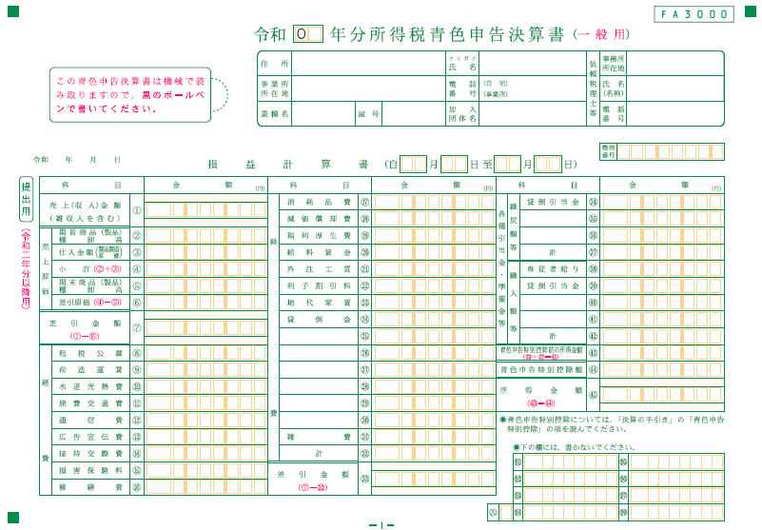
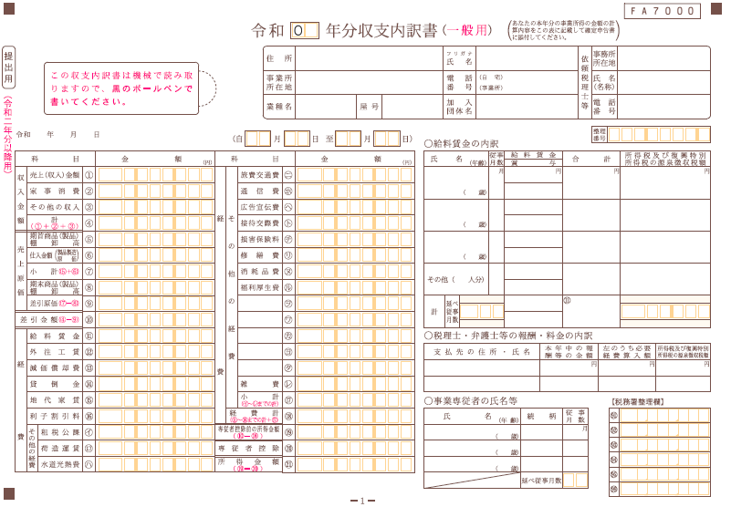

※家族が納税者の事業に従事し、給与を支払っている場合は、「専従者給与」欄に金額が記載されています。
この場合、「経費」の合計に次の金額を加算した金額を「★判定表」の「（カ）必要経費等１」欄に入力してください。
次のいずれか少ない金額
① 50万円
（配偶者の場合は86万円）
②（事業所得又は不動産所得）
÷（事業専従者の数＋１）

この欄に記載されている「経費計」を判定表の「（カ）必要経費等１」欄に入力してください。（事業専従者がいる場合は右記参照）
この欄に記載されている「経費」の合計額を「★判定表」の「（カ）必要経費等１」欄に入力してください。（事業専従者がいる場合は右記参照）
※家族が納税者の事業に従事し、給与を支払っている場合は、「専従者控除」欄に金額が記載されています。この場合、「経費計」の金額と「専従者控除」欄に記載されている金額の合計額を「★判定表」の「（カ）必要経費等１」欄に入力してください。

Ｂ_給与・公的年金等収入 入力シート
オレンジ色のセル の該当する部分に入力してください。
（それ以外のセルには入力しないでください）
Ｂ＿給与・公的年金等収入 入力シート

【給与収入】
 | 給与収入 |  |  | 0 |  |  |  |  |  |  |  |  | １月 | ２月 | ３月 | ４月 | ５月 | ６月 | ７月 | ８月 | ９月 | 10月 | 11月 | 12月 | 合計額
 | 給与所得 |  |  | 0 |  |  |  |  |  |  |  |  |  |  |  |  |  |  |  |  |  |  |  |  | 0
 |  |  |  |  |  |  |  |  |  |  |  |  | 給与明細書等により収入金額及び収入見込金額を入力（社会保険料等控除前の金額）

【公的年金等収入】
 | 公的年金等収入 |  |  | 0 |  |  |  |  |  |  | 年齢 |  | １月 | ２月 | ３月 | ４月 | ５月 | ６月 | ７月 | ８月 | ９月 | 10月 | 11月 | 12月 | 合計額
 | 公的年金等所得 |  |  | 0 |  |  |  |  |  |  |  |  |  |  |  |  |  |  |  |  |  |  |  |  | 0
公的年金等収入がある場合、生計維持者の年齢を入力
 |  |  |  |  |  |  |  |  |  |  |  |  | 支払通知書等により収入金額を入力（社会保険料等控除前の金額）

 | 給与等の収入金額の合計額 |  |  | 給与所得の金額

 | 0 | ～ | 550,999 | 0
 | 551,000 | ～ | 1,618,999 | 収入金額 | － | 550,000
 | 1,619,000 | ～ | 1,619,999 | 1,069,000
 | 1,620,000 | ～ | 1,621,999 | 1,070,000
 | 1,622,000 | ～ | 1,623,999 | 1,072,000
 | 1,624,000 | ～ | 1,627,999 | 1,074,000
 | 1,628,000 | ～ | 1,799,999 | 収入金額/4（千円未満切捨） |  |  |  | × | 4 | × | 0.6 | ＋ | 100,000
 | 1,800,000 | ～ | 3,599,999 | 収入金額/4（千円未満切捨） |  |  |  | × | 4 | × | 0.7 | － | 80,000
 | 3,600,000 | ～ | 6,599,999 | 収入金額/4（千円未満切捨） |  |  |  | × | 4 | × | 0.8 | － | 440,000
 | 6,600,000 | ～ | 8,499,999 | 収入金額 |  |  |  |  |  | × | 0.9 | － | 1,100,000
 | 8,500,000 | ～ |  | 収入金額 | － | 1,950,000

 | 公的年金等の収入金額 |  |  | 公的年金等の所得金額
 |  |  |  | （公的年金等に係る雑所得以外の合計所得 1,000万円以下の場合）
 | 【65歳未満】
 |  | ～ | 1,299,999 | 収入金額 | － | 600,000
 | 1,300,000 | ～ | 4,099,999 | 収入金額 | × | 0.75 | − | 275,000
 | 4,100,000 | ～ | 7,699,999 | 収入金額 | × | 0.85 | − | 685,000
 | 7,700,000 | ～ | 9,999,999 | 収入金額 | × | 0.95 | − | 1,455,000
 | 10,000,000 | ～ |  | 収入金額 | － | 1,955,000
 | 【65歳以上】
 |  | ～ | 3,299,999 | 収入金額 | － | 1,100,000
 | 3,300,000 | ～ | 4,099,999 | 収入金額 | × | 0.75 | − | 275,000
 | 4,100,000 | ～ | 7,699,999 | 収入金額 | × | 0.85 | − | 685,000
 | 7,700,000 | ～ | 9,999,999 | 収入金額 | × | 0.95 | − | 1,455,000
 | 10,000,000 | ～ |  | 収入金額 | － | 1,955,000

★判定表シート
オレンジ色のセル について該当する部分に入力してください。
（それ以外のセルには入力しないでください）
また、入力にあたっては、「Ａ＿判定方法（初めにお読みください）」により入力方法を御確認ください。
★判定表

給与収入又は公的年金等収入がある場合は「Ｂ＿給与・公的年金等収入 入力シート」に入力すると、こちらにデータが自動転記されます。
項目 |  | 生計維持者
（ア）給与収入 |  | 0
（イ）給与所得 |  | 0
（ウ）公的年金等収入 |  | 0
（エ）公的年金等所得 |  | 0
（オ）その他収入１
 | （カ）必要経費等１
自営業収入、農業収入等がある場合は、「その他収入」欄及び「必要経費等」欄に金額を直接入力してください。
（キ）その他所得（（オ）－（カ）） |  | 0
（ク）その他収入２
 | （ケ）必要経費等２
（コ）その他所得（（ク）－（ケ）） |  | 0
令和４年度（令和３年分収入）所得課税証明書に記載されている所得控除額を直接入力してください。
所得課税証明書において扶養控除等の控除を受けていることは確認できるが金額が記載されていない場合は、「Ａ＿判定方法（初めにお読みください）」及び「Ｃ＿所得控除額表」により金額を確認し入力してください。
昨年から扶養等の状況が変更している場合、配偶者控除、扶養控除及び障害者控除の金額を現在の状況に調整して入力してください。（詳しくは、「Ａ＿判定方法（初めにお読みください）」の「参考例１ 所得課税証明書の確認方法」の説明書きを御覧ください。）
控 除 | （サ）基礎
 | （シ）雑損
 | （ス）医療費
 | （セ）社会保険料
 | （ソ）小規模企業
 | （タ）生命保険料
 | （チ）地震保険料
 | （ツ）配偶者
「同一生計配偶者」とは
納税者と生計を一にする配偶者で合計所得金額が48万円以下の者（他の納税義務者の扶養親族、事業専従者は対象外）
「扶養親族」とは
扶養控除の対象となる扶養親族（別シート「Ｃ＿所得控除額表」の扶養控除の説明参照）と年少扶養親族（16歳未満の扶養親族）
（他の納税義務者の扶養親族、事業専従者は対象外）
※昨年から扶養等の状況が変更している場合は、現在の状況を入力してください。
（例）
昨年配偶者控除を受けていたが今年に入ってから離婚した
⇒ 同一生計配偶者は0人
昨年高校生で扶養控除の対象であった子どもが就職した
⇒ 扶養人数から除く
 | （テ）扶養
 | （ト）扶養障害者
 | （ナ）障害者（本人）
 | （二）寡婦（夫）
 | （ヌ）勤労学生
（ネ）所得額（課税標準額） （（イ）＋（エ）＋（キ）＋（コ）－ （（サ）から（ヌ）の合計）） |  | 0
（ノ）同一生計配偶者＋扶養親族数 |  | 0
（ハ）判定結果 |  | ○

 | 扶養親族がいる場合 ⇒ （ノ）に「生計が同一である配偶者」と「扶養親族」の人数の合計数を入力

 | （ネ）が「350,000円×（納税者本人+同一生計配偶者+扶養親族数）＋420,000円」以下の場合は（ハ）に「○」と自動表示される⇒市町村民税所得割非課税世帯相当である＜該当＞ （ネ）が「350,000円×（納税者本人+同一生計配偶者+扶養親族数）＋420,000円」を超える場合は（ハ）に「×」と自動表示される⇒市町村民税所得割非課税世帯相当ではない＜非該当＞

 | 扶養親族がいない場合 ⇒（ノ）に「0」と入力

 | （ネ）が450,000円以下の場合は（ハ）に「○」と表示される⇒市町村民税所得割非課税世帯相当である＜該当＞ （ネ）が450,000円を超える場合は（ハ）に「×」と表示される⇒市町村民税所得割非課税世帯相当ではない＜非該当＞

